상품제안서
클래식롤링 베이직밍크담요 | 상품코드: S22182

 |  |  |  |  |  |  | 02-713-8555 | www.synergygift.co.kr
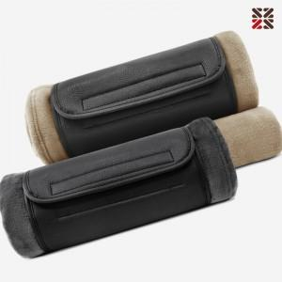

【상세/제작정보】 | <p>※100개 미만 발주시 실크인쇄비 30,000원(VAT별도) 발생됩니다.</p>

【인쇄/포장옵션】 | 실크, 자수 / 포장불가능

【공급단가】 | 수량 | 100~ | 200~ | 500~ | 1,000~ | 2,000~
*VAT별도 | 단가 | 9,100원 | 8,960원 | 8,750원 | 8,400원 | 8,050원

【상품 URL】 | https://www.synergygift.co.kr:443/src/goods_detail.php?gdno=22182

